手順
kai9tmpl(kai9Template)を用いたプロジェクトの新規作成方法

 |  |  |  |  |  |  | 例）
 | コピー元kai9Tmpl格納先
 |  | java |  |  |  |  | G:\OneDrive\work\25.java\10.Kai9Tmpl
 |  | react |  |  |  |  | G:\OneDrive\work\36.React\02.Kai9Tmpl
 | プロジェクト名 |  |  |  |  |  | kai9som
 | デバッグ用ポート番号 |  |  |  |  |  | 9446
 | VsCodeのWEBポート番号 |  |  |  |  |  | 3006

 | Java

 |  | プロジェクトの雛形をコピー
 |  |  | kai9jp/kai9tmpl_java (github.com)

 |  |  | WindowsDefenderでウィルスとして誤検知される事があるので、ZIPダウンロードは使わず、gitクローンで入手する事。

 |  |  | .project を開く
 |  |  |  | <name>kai9tmpl</name>
 |  |  |  |  |  | ↓
 |  |  |  | <name>kai9XXXX</name> |  |  |  |  |  |  | 新しいプロジェクト名に書き換える(全て小文字に統一)
 |  |  |  |  |  |  |  |  |  |  | → 大文字・小文字が違うと認識されなくなるので、タイプミスによるバグ予防の意図で統一

 |  | Eclipseに取込

 |  | 新規ワークスペースを作成する。
 |  | → 複数プロジェクトを同時起動するので、各プロジェクト毎にワークスペースを分けて作成する事。
 |  | → 同じワークスペースを、複数のEclipseで同時に読み込むと競合が発生するので避けるのが目的。

 |  | プロジェクトのインポート → 「インポート」→「一般」→「既存プロジェクトをワークスペースへ」
 |  | ルートディレクトリの選択で、作成したフォルダを選択
 |  | 完了 ボタン押下

 |  | データベース作成
 |  | 雛形に入っているテーブル定義書を流用し、テーブル設計を行う
 |  |  | 文書\04.詳細設計書\【Kai9Tmpl】テーブル定義書.xlsx ※ファイル名や内容等を作り変える事

 |  | 利用方法は「使い方」シートを参照

 |  | テーブル定義書の「初期」シートでデータベースを作成する
 |  | → 「kai9tmpl」をブック全体で一括置換し、作成したいプロジェクト名にする
 |  |  | kai9XXXX

 |  | application.yml |  |  |  |  | (src\main\resources\application.yml)

 |  | デバッグ用ポート番号 |  |  |  |  |  | 9443を任意のポートに変更

 |  | ドメイン名 |  |  |  | プログラム名を反映
 |  | シークレットキー |  |  |  | 何でも良いので、14～20文字程度の文字列を暗号化する。(暗号化方法は、下記「jasyptツールで文字列を暗号化」を参照)
 |  |  |  |  |  | シークレットキーは、フロントエンドに渡すtoken(JWT)生成で内部的に使われる。

 |  | 接続データベース |  |  |  | primary databaseを設定する

 |  |  | jasyptツールで文字列を暗号化
 |  |  |  | application.ymlに記載するパスワードを暗号化する。暗号化ツールはjasyptを用いる。 |  |  |  |  |  |  |  |  |  |  |  | Jasypt: Java simplified encryption - Jasypt: Java simplified encryption - Main
 |  |  |  | この技法を用いる事で、application.ymlで暗号化されたパスワードが、実行時に自動的に複合化されるので、複合化を意識せずに使えるようになる。

 |  |  |  | jasyptダウンロード |  |  |  | Git→ | jasypt/jasypt: Jasypt (Java Simplified Encryption) is a java library which allows the developer to add basic encryption capabilities to his/her projects with minimum effort, and without the need of having deep knowledge on how cryptography works. (github.com)
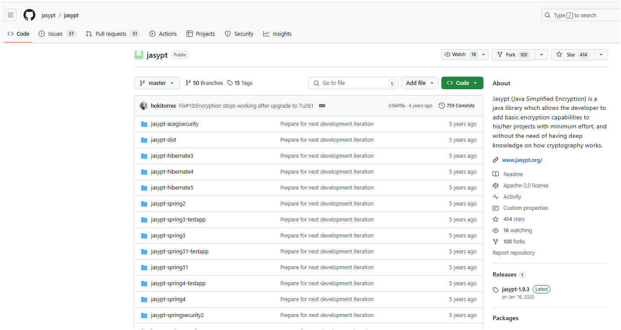
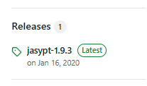
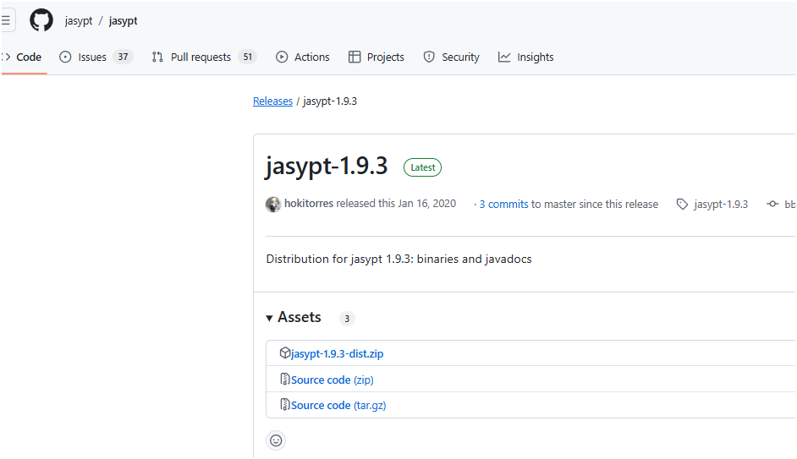

 |  |  |  | ダウンロードした「jasypt-1.9.3-dist.zip」を解凍し、「jasypt-1.9.3」を任意の場所へ配置する。

 |  |  |  | ツール格納先
 |  |  |  |  | 例） |  |  |  |  |  |  |  |  |  |  |  | 自分メモ | \\192.168.0.14\disk1\03.tools\10.Kai9-React-Java\01.開発端末\jasypt-1.9.3-dist.zip
 |  |  |  |  | d:\jasypt-1.9.3 |  |  |  |  |  |  |  |  |  |  |  | 自分メモ | G:\OneDrive\work\25.java\10.Kai9Tmpl\文書\11.暗号化\jasypt-1.9.3

 |  |  |  | コマンド発行
 |  |  |  |  | cd /d d:\jasypt-1.9.3\bin
 |  |  |  |  | ↓赤字は「暗号化対象文字列」 |  |  |  |  | ↓青字は「パスフレーズ」
 |  |  |  |  | encrypt input=kai9admin password=kai9passphrase verbose=false algorithm=PBEWITHHMACSHA512ANDAES_256 ivGeneratorClassName=org.jasypt.iv.RandomIvGenerator
 |  |  |  |  | encrypt input=DBパスワード password=kai9passphrase verbose=false algorithm=PBEWITHHMACSHA512ANDAES_256 ivGeneratorClassName=org.jasypt.iv.RandomIvGenerator
 |  |  |  |  | 出力された暗号化文字を↓に設定する

 |  |  |  | application.propertiesのDB接続設定箇所を書き換える
 |  |  |  |  | spring.datasource.username=ENC(EPn5UXWNRCSEZ1PHZCSM+ZK1i0qqWobrtYIhu+pS4bublRVhnJjIrLShI4P0+MC2)
 |  |  |  |  | spring.datasource.password=ENC(DpHnDtFWolLcYKcdut/JT5edNEnzXgDnq+lZHxTUdyhDwxFPu19lsgD9EZ5tEjbk)

 |  | pom.xml

 |  | kai9tmplをkai9xxxx に置換(2箇所) |  |  |  |  |  |  |  | 新しいプロジェクト名に書き換える(全て小文字に統一)

 |  | 不要プログラム削除
 |  | これらのファイルを削除する
 |  |  | src\main\java\com\controller\single_table_Controller.java
 |  |  | src\main\java\com\controller\related_table_Controller.java
 |  |  | src\main\java\com\dto\single_table_Request.java
 |  |  | src\main\java\com\dto\related_table_Request.java
 |  |  | src\main\java\com\model\related_table.java
 |  |  | src\main\java\com\model\single_table.java
 |  |  | src\main\java\com\repository\related_table_Repository.java
 |  |  | src\main\java\com\repository\single_table_Repository.java
 |  |  | src\main\java\com\service\related_table_Service.java
 |  |  | src\main\java\com\service\single_table_Service.java

 |  | 置換

 |  | src\main\java\kai9\tmpl のフォルダ名を書き換える
 |  | src\main\java\kai9\XXXX |  |  |  |  |  |  | 新しいプロジェクト名に書き換える(全て小文字に統一)

 |  | eclipseで「Ctrl+H」を押し、一括置換する。
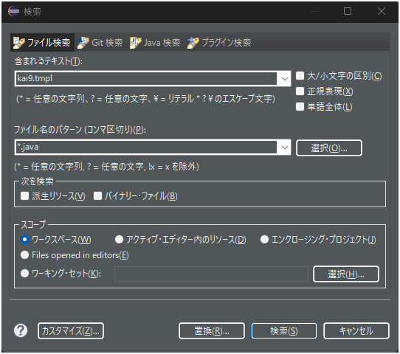
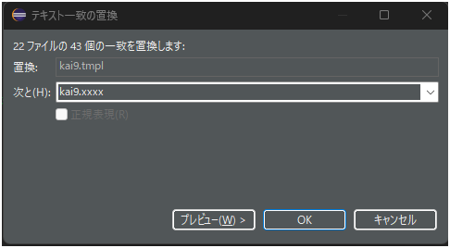

 |  |  |  |  |  |  |  |  |  |  | kai9.tmpl |  |  |  |  |  |  |  |  |  | kai9.xxxx
 |  |  |  |  |  |  |  |  |  |  |  |  |  |  |  |  |  |  |  |  | 新しいプロジェクト名に書き換える(全て小文字に統一)

 |  |  |  |  |  |  |  |  |  |  | *.java

 |  | ソースコード自動生成

 |  | kai9comの「ソースコード生成」機能を用いる

 |  |  | kai9comを使える状態にする方法
 |  |  |  | kai9comがデバッグモードで動作するように、下記文書のシート1、2、3を実施して下さい
 |  |  |  | https://github.com/kai9jp/kai9_doc/blob/main/01.環境構築/1bgナレッジ【Kai9-React-Java】.xlsm
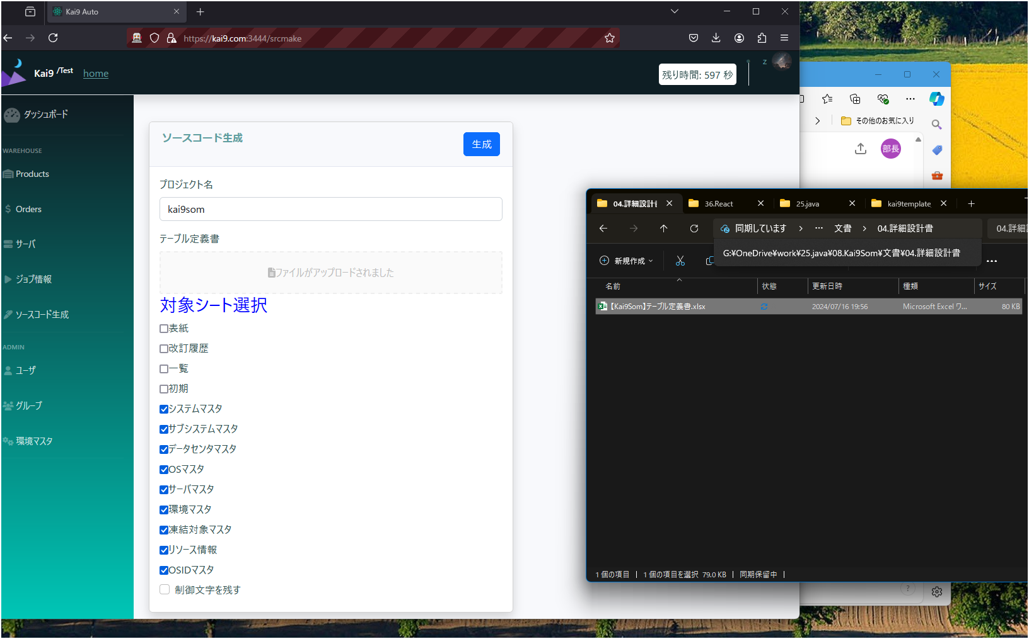

④押す
②ドラッグ
①記載(全て小文字で)

③選択

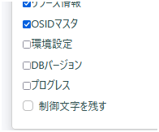

これらはチェックを外す。システム利用のテーブルなので。

 |  | 「生成」ボタン押下後、数分でコードが自動生成される

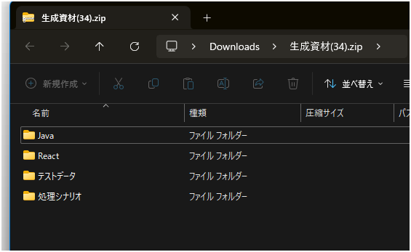

 |  |  | 生成資材.zip\Java\com |  |  |  |  |  |  |  |  |  | 雛形のkai9tmplから作成した新規プロジェクトのjava\comフォルダ内へ上書きする
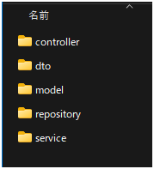
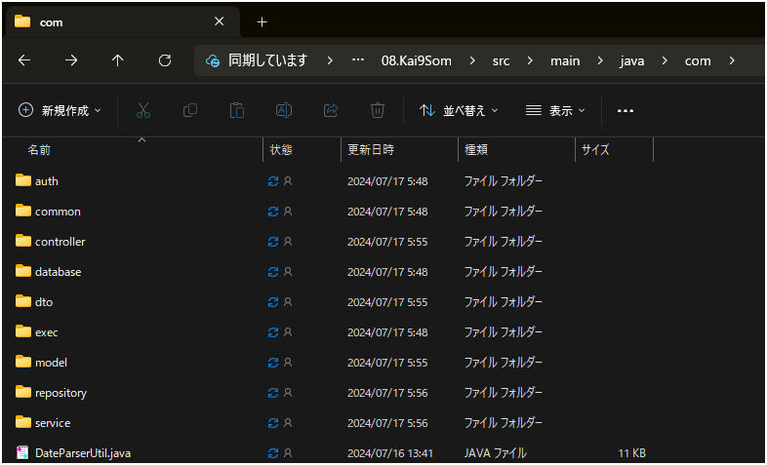
 |  |  |  |  |  |  |  |  | これらを、javaへ上書き

 |  | eclipseの環境変数を追加

 |  |  | 実環境で使う時は、OSの環境変数に「パスフレーズ」を設定し、それをJavaが読み込む事で、複合化する。
 |  |  | Eclipseでの開発中は、デバッグ構成に入れる事で、同じ事を実現。

 |  |  | メニューの「実行」→「デバッグ構成」
 |  |  | 変数名 |  | JASYPT_ENCRYPTOR_PASSWORD |  |  |  |  |  | 値 | kai9passphrase |  |  |  | ※この値をそのまま使わず、自分用のパスフレーズに書き換える事。
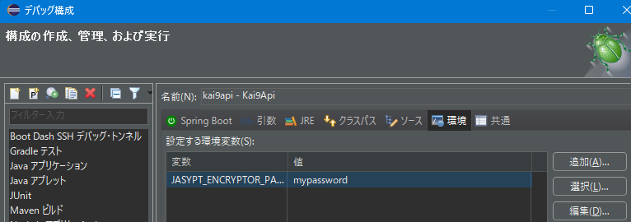

 |  |  |  |  |  |  |  |  |  |  |  |  |  |  | これを入れればOK(絵の値mypasswordは「kai9passphrase」)

 |  |  | 注意事項）
 |  |  | この環境変数は、kai9com、kai9autoの動作するサーバで同じ値にする事。
 |  |  | 異なる場合、Kai9comの自動ソース生成内の、「kai9autoで用いる自動テストユーザのパスワードを暗号化、複合化する処理」が失敗する。

 |  | フォーマッターの設定
 |  | (Ctrl+Shift+F) でkai9用のフォーマッターを適用できる。
 |  |  | EclipseのJavaフォーマッターは、Javaコードの書式を統一するための機能。
 |  |  | コードのインデントやスペースの使い方、改行の位置などを設定し、自動的に整形することが可能。
 |  |  | これにより、開発チーム内でコードの見た目を統一したり、可読性を向上させたりすることが出来る。

 |  |  | ※ワークスペースごとに設定が必要
 |  |  | ウィンドウ → 設定
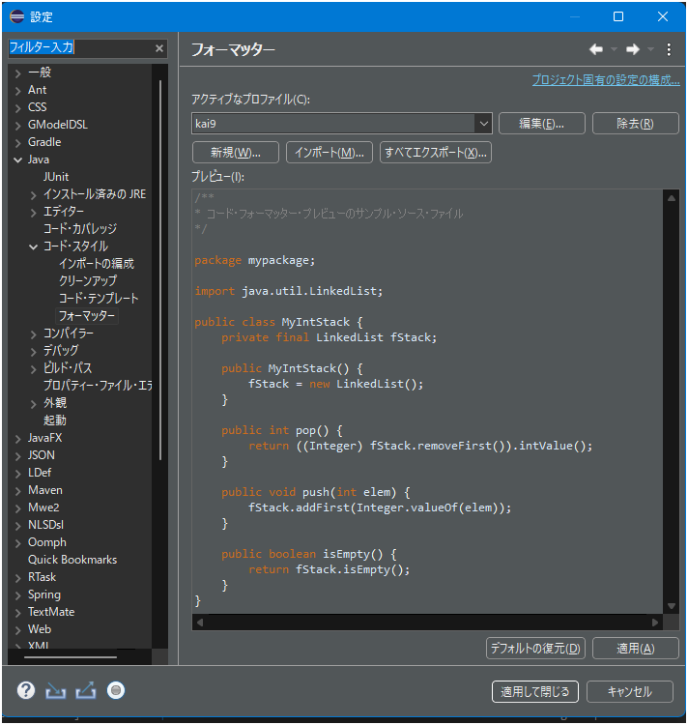

 |  |  |  |  |  |  |  |  |  |  |  |  |  |  |  |  |  |  |  | 下記githubからダウンロードしたファイルをインポートする
 |  |  |  |  |  |  |  |  |  |  |  |  |  |  |  |  |  |  |  | kai9tmpl_java/Eclipseフォーマッター.xml at main · kai9jp/kai9tmpl_java

 |  |  |  |  |  |  |  |  |  |  |  |  |  |  |  |  |  |  |  | 最後に適用して閉じれば反映される

 |  |  | ※eclipseのバージョン相違等でインポートできない場合、「フォーマッター」シートを参照し、手動設定する事

 |  | デバッグモードで起動

 |  | プロジェクトエクスプローラ(ウィンドウ → ビューの表示 →プロジェクト・エクスプローラ)で、プロジェクトを右クリックする。

 |  | デバッグ → Spring Bootアプリケーション を押す
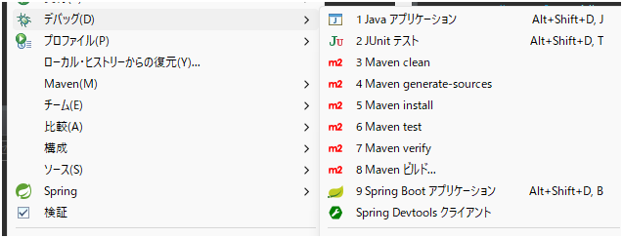

 |  | 【kai9】起動完了 が出ればOK

 | React

 |  | プロジェクトの雛形をコピー
 |  |  | kai9jp/kai9tmpl_react (github.com)

 |  |  | src\non_common\config.ts
 |  |  |  | 作成するプロジェクト名に書き換える
 |  |  |  | export const APP_TITLE = "Kai9 Som";

 |  |  | src\components\TopMenu\TopMenu.tsx
 |  |  |  | 作成するプロジェクト名に書き換える
 |  |  |  | {/* ロゴ横の文字 */}
 |  |  |  | <div className={`${styles.kai9text} mx-3`}>Kai9 <sup>/Som</sup></div>

 |  |  | package.json
 |  |  |  | 下記２箇所を書き換える
 |  |  |  | proxy: "https://kai9som.com:9444", |  |  |  |  |  |  |  |  |  |  |  |  |  | ← Javaのapplication.ymlと「デバッグ用ポート番号」を揃える

 |  |  |  | start: "set HTTPS=true&&set PORT=3006&&react-scripts start", |  |  |  |  |  |  |  |  |  |  |  |  |  | ← VsCodeのデバッグモードで起動する際のWEBポート番号(他プログラムと重ならなければOK)

 |  |  | src/.vscode/launch.json
 |  |  |  | 下記１箇所を書き換える

 |  |  |  | url: "https://kai9som.com:3006", |  |  |  |  |  |  |  |  |  |  |  |  |  | ← ↑と同じ値に書き換える

 |  |  | .env.development
 |  |  |  | 下記１箇所を書き換える

 |  |  |  | Host=kai9som.com

 |  |  | C:\Windows\System32\drivers\etc\hosts |  |  |  |  |  |  |  |  | ※windowsのhostsファイル
 |  |  |  | 下記１箇所を追記する

 |  |  |  | 127.0.0.1 kai9som.com

 |  |  | src/App.tsx
 |  |  |  | 下記４箇所を削除する

 |  |  |  | const Single_record = lazy(() => import("./components/Single_record/Single_record"));
 |  |  |  | const Single_table = lazy(() => import("./components/Single_table/Single_table"));

 |  |  |  | <Route path="/single_table" element={<Single_table/>} />
 |  |  |  | <Route path="/related_table" element={<Related_table/>} />

 |  |  | src/store/models/root.interface.ts
 |  |  |  | 下記１０箇所を削除する
 |  |  |  | import { ISingle_table,Single_tableModificationStatus } from "./single_table.interface";
 |  |  |  | import { IRelated_table,Related_tableModificationStatus } from "./related_table.interface";

 |  |  |  | ※ export interface IStateType { 内
 |  |  |  | single_tables: ISingle_tableState;
 |  |  |  | single_tablePagenation: ISingle_tablePagenationState;
 |  |  |  | related_tables: IRelated_tableState;
 |  |  |  | related_tablePagenation: IRelated_tablePagenationState;

 |  |  |  | export interface ISingle_tableState {
 |  |  |  | Single_tables: ISingle_table[];
 |  |  |  | selectedSingle_table: ISingle_table | null;
 |  |  |  | modificationState: Single_tableModificationStatus;
 |  |  |  | IsFirst: boolean;
 |  |  |  | all_count: number;
 |  |  |  | Single_tableHistorys: ISingle_table[];
 |  |  |  | }

 |  |  |  | export interface ISingle_tablePagenationState {
 |  |  |  | CurrentPage: number;
 |  |  |  | numberOfDisplaysPerpage: number;
 |  |  |  | }

 |  |  |  | export interface IRelated_tableState {
 |  |  |  | Related_tables: IRelated_table[];
 |  |  |  | selectedRelated_table: IRelated_table | null;
 |  |  |  | modificationState: Related_tableModificationStatus;
 |  |  |  | IsFirst: boolean;
 |  |  |  | all_count: number;
 |  |  |  | Related_tableHistorys: IRelated_table[];
 |  |  |  | }

 |  |  |  | export interface IRelated_tablePagenationState {
 |  |  |  | CurrentPage: number;
 |  |  |  | numberOfDisplaysPerpage: number;
 |  |  |  | }

 |  |  | src/store/reducers/root.reducer.ts
 |  |  |  | 下記８箇所を削除する
 |  |  |  | import single_tableReducer from "./single_table.reducer";
 |  |  |  | import single_tablePagenationReducer from "./single_tablePagenation.reducer";
 |  |  |  | import related_tableReducer from "./related_table.reducer";
 |  |  |  | import related_tablePagenationReducer from "./related_tablePagenation.reducer";

 |  |  |  | ※const rootReducers: Reducer<IStateType> = combineReducers({ 内
 |  |  |  | single_tables: single_tableReducer,
 |  |  |  | single_tablePagenation: single_tablePagenationReducer,
 |  |  |  | related_tables: related_tableReducer,
 |  |  |  | related_tablePagenation: related_tablePagenationReducer,

 |  |  | src/components/LeftMenu/LeftMenu.tsx
 |  |  |  | 下記８箇所を削除する

 |  |  |  | <li className="nav-item">
 |  |  |  | <Link className="nav-link" to="/single_table">
 |  |  |  | <i className="fas fa-fw fa-user"></i>
 |  |  |  | <span>シングル表</span>
 |  |  |  | </Link>
 |  |  |  | </li>

 |  |  |  | <li className="nav-item">
 |  |  |  | <Link className="nav-link" to="/related_table">
 |  |  |  | <i className="fas fa-fw fa-code-branch"></i>
 |  |  |  | <span>関連表</span>
 |  |  |  | </Link>
 |  |  |  | </li>

 |  |  | src/non_common/types/Form.types.ts
 |  |  |  | 下記２箇所を削除する

 |  |  |  | export interface ISingle_tableFormState {
 |  |  |  | s_pk: IFormStateField<number>;
 |  |  |  | modify_count: IFormStateField<number>;
 |  |  |  | natural_key1: IFormStateField<string>;
 |  |  |  | natural_key21: IFormStateField<string>;
 |  |  |  | natural_key22_33: IFormStateField<string>;
 |  |  |  | natural_key31: IFormStateField<string>;
 |  |  |  | natural_key32: IFormStateField<string>;
 |  |  |  | fullwidth_limited: IFormStateField<string>;
 |  |  |  | halfwidth_limited: IFormStateField<string>;
 |  |  |  | halfwidth_alphabetical_limited: IFormStateField<string>;
 |  |  |  | halfwidth_number_limited: IFormStateField<string>;
 |  |  |  | halfwidth_symbol_limited: IFormStateField<string>;
 |  |  |  | halfwidth_kana_limited: IFormStateField<string>;
 |  |  |  | fullwidth_kana_limited: IFormStateField<string>;
 |  |  |  | number_limited: IFormStateField<number>;
 |  |  |  | small_number_point: IFormStateField<number>;
 |  |  |  | normal_string: IFormStateField<string>;
 |  |  |  | postal_code: IFormStateField<string>;
 |  |  |  | phone_number: IFormStateField<string>;
 |  |  |  | date: IFormStateField<Date>;
 |  |  |  | datetime: IFormStateField<Date>;
 |  |  |  | email_address: IFormStateField<string>;
 |  |  |  | url: IFormStateField<string>;
 |  |  |  | flg: IFormStateField<boolean>;
 |  |  |  | regexp: IFormStateField<string>;
 |  |  |  | memo: IFormStateField<string>;
 |  |  |  | related_pk: IFormStateField<number>;
 |  |  |  | update_u_id: IFormStateField<number>;
 |  |  |  | update_date: IFormStateField<Date>;
 |  |  |  | delflg: IFormStateField<boolean>;
 |  |  |  | };

 |  |  |  | export interface IRelated_tableFormState {
 |  |  |  | related_pk: IFormStateField<number>;
 |  |  |  | modify_count: IFormStateField<number>;
 |  |  |  | related_data: IFormStateField<string>;
 |  |  |  | update_u_id: IFormStateField<number>;
 |  |  |  | update_date: IFormStateField<Date>;
 |  |  |  | delflg: IFormStateField<boolean>;
 |  |  |  | };

 |  |  | 下記２フォルダを削除
 |  |  | src\components\Related_table
 |  |  | src\components\Single_table

 |  |  | 下記１０ファイルを削除
 |  |  | src\store\actions\single_table.action.ts
 |  |  | src\store\actions\single_tablePagenation.action.ts
 |  |  | src\store\actions\related_table.action.ts
 |  |  | src\store\actions\related_tablePagenation.action.ts
 |  |  | src\store\models\single_table.interface.ts
 |  |  | src\store\models\related_table.interface.ts
 |  |  | src\store\reducers\related_table.reducer.ts
 |  |  | src\store\reducers\related_tablePagenation.reducer.ts
 |  |  | src\store\reducers\single_table.reducer.ts
 |  |  | src\store\reducers\single_tablePagenation.reducer.ts

 |  | ソースコード自動生成

 |  | kai9comの「ソースコード生成」機能を用いる(↑のjava編を参照)

 |  | 生成資材zip\React
 |  |  |  |  |  |  |  |  |  |  |  |  |  |  |  |  |  |  | 雛形のkai9tmplから作成した新規プロジェクトのsrcフォルダ内へ上書きする
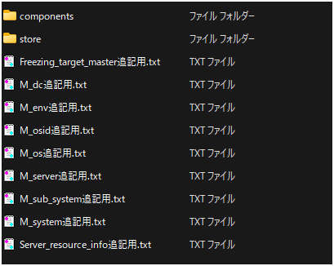
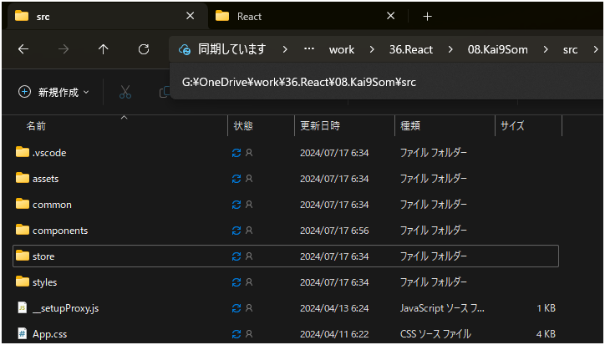
 |  |  |  |  |  |  |  |  |  |  |  |  |  | これら２フォルダを、reactへ上書き

 |  | これらを開き、中に記載された通りに、各ファイルを変更する

 |  | nmp更新

 |  | コマンドプロンプトを開く
 |  | reactソース格納先へ移動
 |  |  | 例） | G:\OneDrive\work\36.React\08.Kai9Som

 |  | npm install |  |  | コマンドを発行 |  |  |  | ※インターネットから、npmの各モジュールをダウンロードする

 |  | VsCodeで起動

 |  | VsCodeでプロジェクトを開き、デバッグ(F5)実行

 | 自動テスト

 |  | 自動生成された生成資材の「処理シナリオ」を「処理シナリオ」格納先へコピーする |  |  |  |  |  |  |  |  |  |  |  |  |  |  | ※「処理シナリオ格納先」について後述
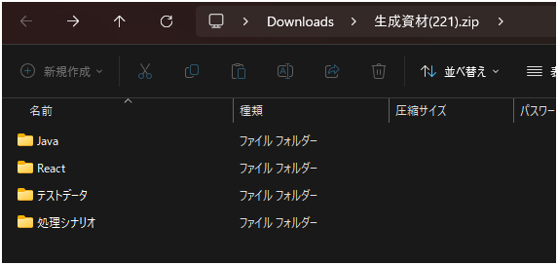
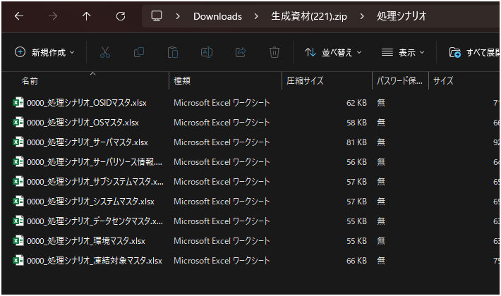

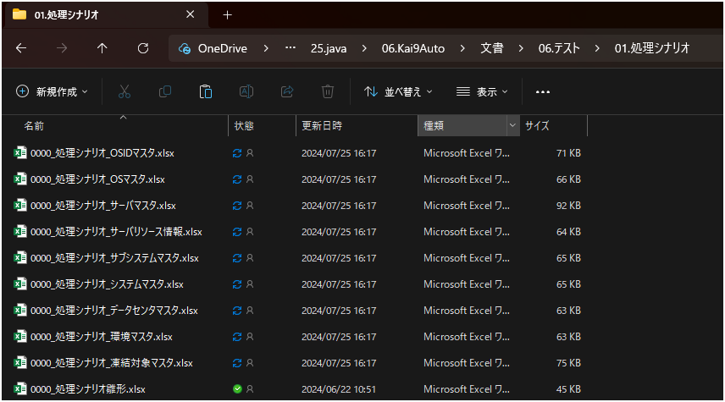

 |  | シナリオに任意の番号を付ける。
 |  |  | この例では
 |  |  |  | 0604_処理シナリオ_OSマスタ.xlsx
 |  |  |  | 0605_処理シナリオ_サーバマスタ.xlsx
 |  |  |  | 0606_処理シナリオ_環境マスタ.xlsx
 |  |  |  | 0607_処理シナリオ_凍結対象マスタ.xlsx
 |  |  |  | 0608_処理シナリオ_サーバリソース情報.xlsx
 |  |  |  | 0609_処理シナリオ_OSIDマスタ.xlsx
 |  |  |  | 0601_処理シナリオ_システムマスタ.xlsx
 |  |  |  | 0602_処理シナリオ_サブシステムマスタ.xlsx
 |  |  |  | 0603_処理シナリオ_データセンタマスタ.xlsx

 |  | シナリオを開き、各情報を書き換える

 |  | 実行順 シート

 |  | 処理シナリオの番号（ファイル名の先頭4文字と同じ）

 |  | シート「0」は、コンパイルとデプロイを行うが、同じシステムで１回だけ行えばよいので、全シート「FALSE」に変える。

 |  | 環境 シート |  |  |  |  |  |  |  |  |  |  |  |  |  |  | ｓ

 |  | 黄色箇所を書き換える
 |  | 環境シートは、全機能で同じなので、一つ作れば、他機能の環境シートへ、全て上書きでコピー可能。

 |  | テストデータ格納

 |  | 後述・・・

 |  | 処理連結

 |  | 後述・・・

 |  | kai9autoへの処理登録

 |  | 後述・・・

 |  | kai9autoでの実行

 |  | 後述・・・

フォーマッター
フォーマッターの設定内容
 | ※ワークスペースごとに設定が必要
 | ウィンドウ → 設定

 |  |  |  |  | 新規 → kai9 を作成 → 編集
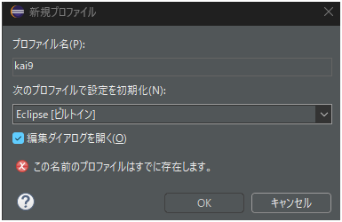

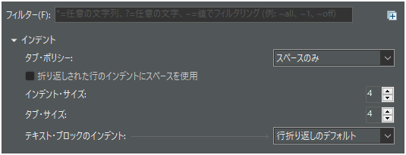

 |  |  |  | → OK押下

 | 既存コードは(Ctrl+Shift+F) でタブを全てスペースに変えてくれる

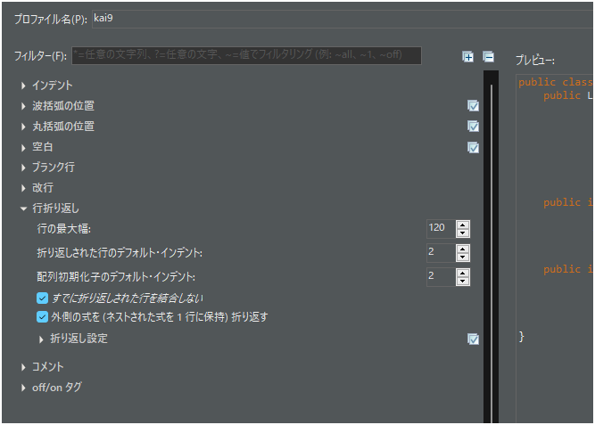
 |  |  |  |  | すでに折り返された行を結合しない にチェックを付ける事。
 |  |  |  |  | これを行わないと、下記の様に変わってしまう。
 |  |  |  |  |  | where = " and(" |  | where = " and("
 |  |  |  |  |  |  | //【制御:開始】カラム:件数を返す | //【制御:開始】カラム:件数を返す
 |  |  |  |  |  |  | + " natural_key1 ~~* any(array["+ str +"])" | + " natural_key1 ~~* any(array[" + str + "])" + " or" + " natural_key21 ~~* any(array[" + str + "])"
 |  |  |  |  |  |  | + " or" | + " or" + " natural_key22_33 ~~* any(array[" + str + "])" + " or" + " natural_key31 ~~* any(array["
 |  |  |  |  |  |  | + " natural_key21 ~~* any(array["+ str +"])" | + str + "])" + " or" + " natural_key32 ~~* any(array[" + str + "])" + " or"
 |  |  |  |  |  |  | + " or" | + " fullwidth_limited ~~* any(array[" + str + "])" + " or" + " halfwidth_limited ~~* any(array["
 |  |  |  |  |  |  | + " natural_key22_33 ~~* any(array["+ str +"])" | + str + "])" + " or" + " halfwidth_alphabetical_limited ~~* any(array[" + str + "])" + " or"
 |  |  |  |  |  |  | + " or" | + " halfwidth_number_limited ~~* any(array[" + str + "])" + " or"
 |  |  |  |  |  |  | + " natural_key31 ~~* any(array["+ str +"])" | + " halfwidth_symbol_limited ~~* any(array[" + str + "])" + " or"
 |  |  |  |  |  |  | + " or" | + " halfwidth_kana_limited ~~* any(array[" + str + "])" + " or"
 |  |  |  |  |  |  | + " natural_key32 ~~* any(array["+ str +"])" | + " fullwidth_kana_limited ~~* any(array[" + str + "])" + " or" + " normal_string ~~* any(array["
 |  |  |  |  |  |  | + " or" | + str + "])" + " or" + " postal_code ~~* any(array[" + str + "])" + " or"
 |  |  |  |  |  |  | + " fullwidth_limited ~~* any(array["+ str +"])" | + " phone_number ~~* any(array[" + str + "])" + " or" + " email_address ~~* any(array[" + str + "])"
 |  |  |  |  |  |  | + " or" | + " or" + " url ~~* any(array[" + str + "])" + " or" + " regexp ~~* any(array[" + str + "])" + " or"
 |  |  |  |  |  |  | + " halfwidth_limited ~~* any(array["+ str +"])" | + " memo ~~* any(array[" + str + "])"
 |  |  |  |  |  |  | + " or" | //【制御:終了】カラム:件数を返す
 |  |  |  |  |  |  | + " halfwidth_alphabetical_limited ~~* any(array["+ str +"])" | //【制御:開始】relationSQL⑧
 |  |  |  |  |  |  | + " or" | + " or" + " related_table_a.related_data ~~* any(array[" + str + "])"
 |  |  |  |  |  |  | + " halfwidth_number_limited ~~* any(array["+ str +"])" | //【制御:終了】relationSQL⑧
 |  |  |  |  |  |  | 中略 | + ")";

 | 自動折り返しを無効にしたいので、9999にする。

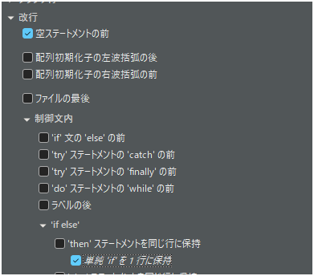

 |  | if (maxValue1 == 0) return 0;

 |  | が、

 |  | if (maxValue1 == 0)
 |  | return 0;
 |  | になってしまうのを防ぐ

 |  |  |  | コメントの意味のある改行が、勝手に改行されないように大きな数字にする

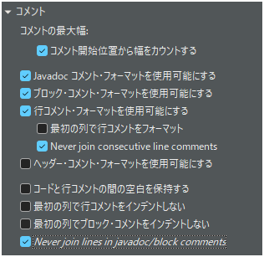
 |  |  | * 仕様
 |  |  | *
 |  |  | * １．ユニークインデックス名、対象カラム名を取得(バックエンドで取得し、フロントエンドへ伝える)
 |  |  | * ２．ユニークインデックス名、対象カラムのデータを送信(フロントエンドから送信)
 |  |  | * ３．各ユニークインデックスにマッチする、SQLを作成し重複データを検索(バックエンドで実施)
 |  |  | * ４．重複しているデータがあれば結果を返す(バックエンドで実施)
 |  |  | *
 |  |  | */

 |  |  | が、
 |  |  | /**
 |  |  | * 仕様
 |  |  | *
 |  |  | * １．ユニークインデックス名、対象カラム名を取得(バックエンドで取得し、フロントエンドへ伝える) ２．ユニークインデックス名、対象カラムのデータを送信(フロントエンドから送信) ３．各ユニークインデックスにマッチする、SQLを作成し重複データを検索(バックエンドで実施) ４．重複しているデータがあれば結果を返す(バックエンドで実施)
 |  |  | *
 |  |  | */
 |  |  | になり、改行が無くなることを予防

雛型
ナレッジによく使うパーツ

①

①

テキスト

